【ご確認ください】返礼品提供事業者様へのお願い
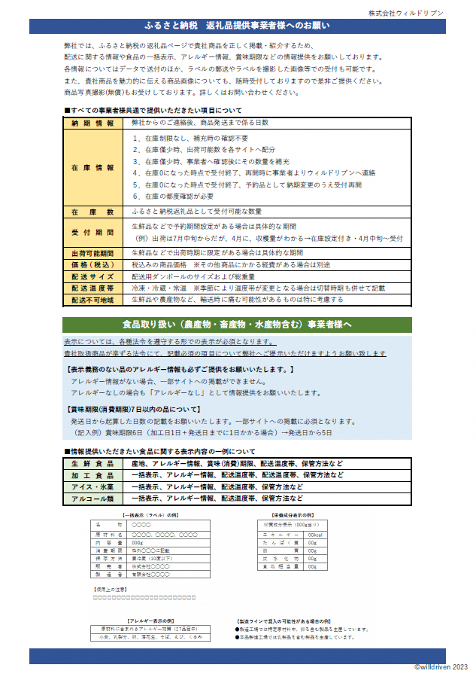

【参考】総務省が示す地場産品基準
総務省が示す地場産品基準
1・・・当該地方団体の区域内において生産されたものであること。
2・・・当該地方団体の区域内において返礼品等の原材料の主要な部分が生産されたものであること。
3・・・当該地方団体の区域内において返礼品等の製造、加工その他の工程のうち主要な部分を行うことにより相応の付加価値が生じているものであること。
3（熟成肉）・・・地場産品基準第３号ただし書に規定する、当該地方団体が属する都道府県の区域内において生産された食肉を原材料として、当該地方
団体の区域内において熟成したもの。
3（精米）・・・地場産品基準第３号ただし書に規定する、当該地方団体が属する都道府県の区域内において生産された玄米を原材料として、当該地方
団体の区域内において精白したもの。
4・・・返礼品等を提供する市区町村の区域内において生産されたものであって、近隣の他の市区町村の区域内において生産されたものと混在したもの
（流通構造上、混在することが避けられない場合に限る。）であること。
5・・・地方団体の広報の目的で生産された当該地方団体のキャラクターグッズ、オリジナルグッズその他これらに類するものであって、形状、名称その他の
特徴から当該地方団体の独自の返礼品等であることが明白なものであること。
6・・・前各号に該当する返礼品等と当該返礼品等に附帯するものとを合わせて提供するものであって、当該返礼品等の価値が当該提供するものの価値
全体の七割以上であること。
7・・・当該地方団体の区域内において提供される役務その他これに準ずるものであって、当該役務の主要な部分が当該地方団体に相当程度関連性の
あるものであること。
7の2・・・当該地方団体の区域内において地域のエネルギー源により発電された電気であること。
8イ・・・市区町村が近隣の他の市区町村と共同でこれらの市区町村の区域内において前各号のいずれかに該当するものを共通の返礼品等とするもので
あること。
8ロ・・・都道府県が当該都道府県の区域内の複数の市区町村と連携し、当該連携する市区町村の区域内において前各号のいずれかに該当するものを
当該都道府県及び当該市区町村の共通の返礼品等とするものであること。
8ハ・・・都道府県が当該都道府県の区域内の複数の市区町村において地域資源として相当程度認識されている物品及び当該市区町村を認定し、当該
物品を当該市区町村がそれぞれ返礼品等とするものであること。
9・・・震災、風水害、落雷、火災その他これらに類する災害により甚大な被害を受けたことにより、その被害を受ける前に提供していた前各号のいずれかに
該当する返礼品等を提供することができなくなった場合において、当該返礼品等を代替するものとして提供するものであること。
～～～～～～～～～～～～～～～～～～～～～～～～～～～～～～～～～～～～～～～～～～～～～～～～～～～～～～～～～～～～～～
99・・・前各号のいずれかに該当する返礼品等とのみ交換させるために提供するものであること。（告示第５条柱書き）（例：○○pay商品券、△△Pay）

